工作表1
自己訂便當的方法
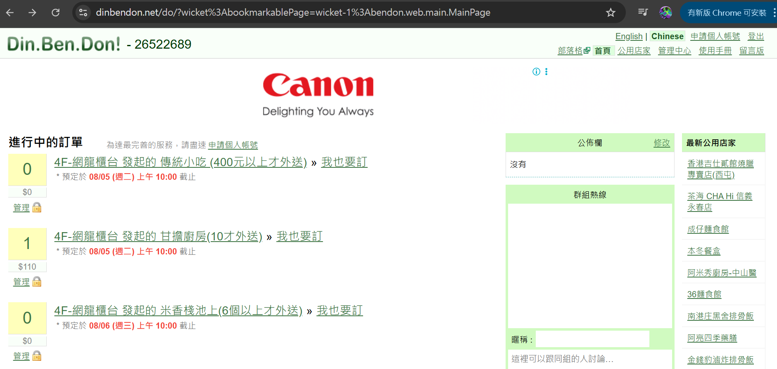

1
 | 1 | 進入這個網站
 |  | https://dinbendon.net/do/?wicket%3AbookmarkablePage=wicket-1%3Abendon.web.main.MainPage
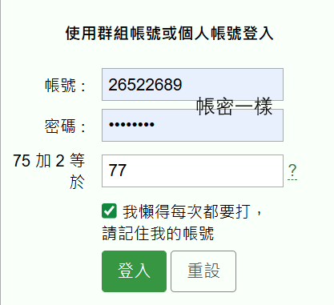
 | 2 | 選一家點進去

2

3

 | 3 | 數量和自己的名字

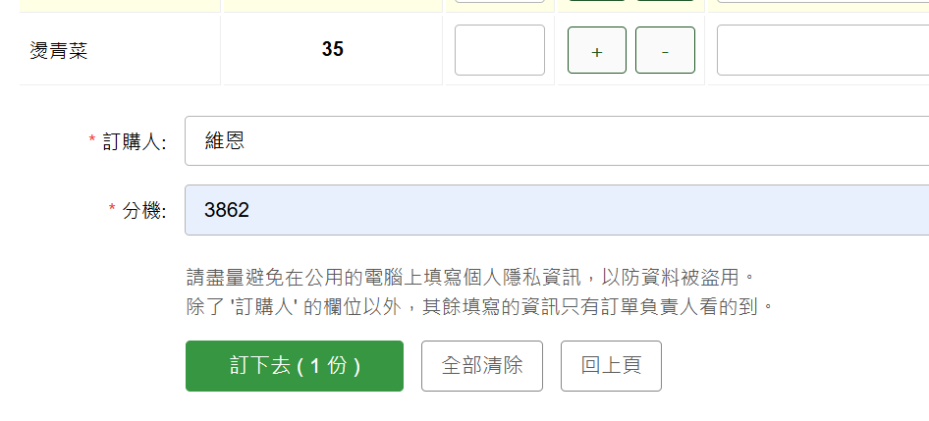

4
 | 4 | 便當負責人的名字和便當負責人的分機

 | 5 | 確認
 | # | 記得在10點前訂好

5

確認有幾個人訂便當的方法一
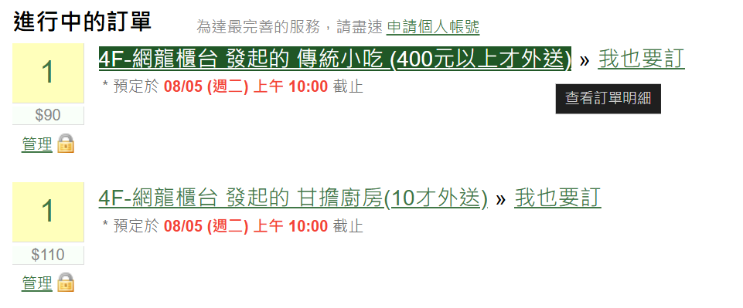
1
 | 1 | 點進去

 | 2 | 可以確認有幾個人點過便當

 | 3 | 10：05左右下樓付錢
 |  | 11：55下樓拿所有人的便當然後分給對應的人

確認有幾個人訂便當的方法二
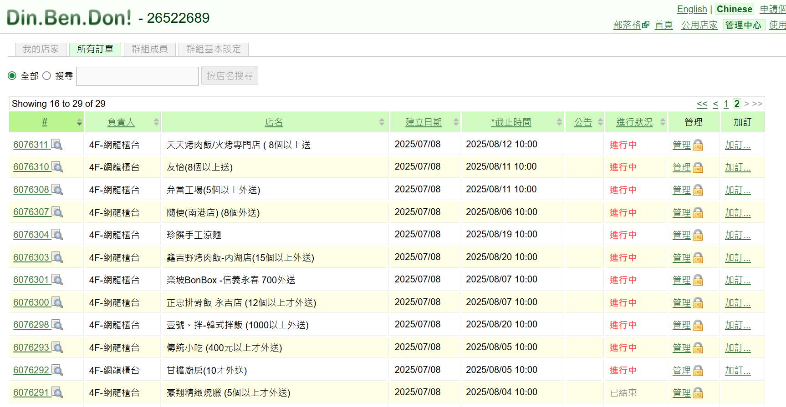

1
 | # | 10點之後訂單會變成隔天的，所以看不到今天的訂單
2
 | 1 | 管理中心→所有訂單→最後一頁→訂單編號

3

4

